110011
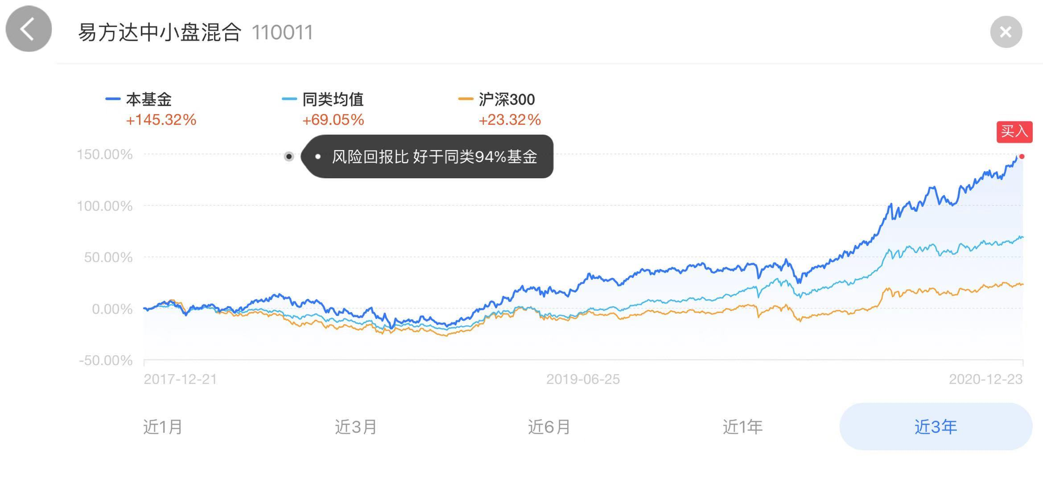
110011
成立时间 | 2008-06-19 | 基金经理 | 成立~2012/09/27 | 何云峰 | 4年又101天 | 40.08%
历史 | 12年 |  | 2012-09-28~至今 | 张坤 | 8年又90天 | 663.10%
基金公司 | 易方达
基金托管人 | 中国银行

1.十年历史 | √
2.跨国股票基金？ | ？
3.十年年终获利最好 | 近5年 | 3/1285 |  | 沪深 | 上证指数
 |  | 2015 | -7.39% | -9.36% | -9.38%
 |  | 2016 | 8.94% | -12.78% | -13.05%
 |  | 2017 | 64.11% | 9.15% | -5.90%
 |  | 2018 | 31.87% | -20.90% | -30.68%
 |  | 2019 | 125.46% | 8.10% | -15.27%
 |  | 2020 | 290.46% | 30.72% | -6.15%

持仓比例 | 股票 | 债券 | 现金 | 净资产亿
2020-09-30 | 91.92% | 0.53% | 8.16% | 281.42
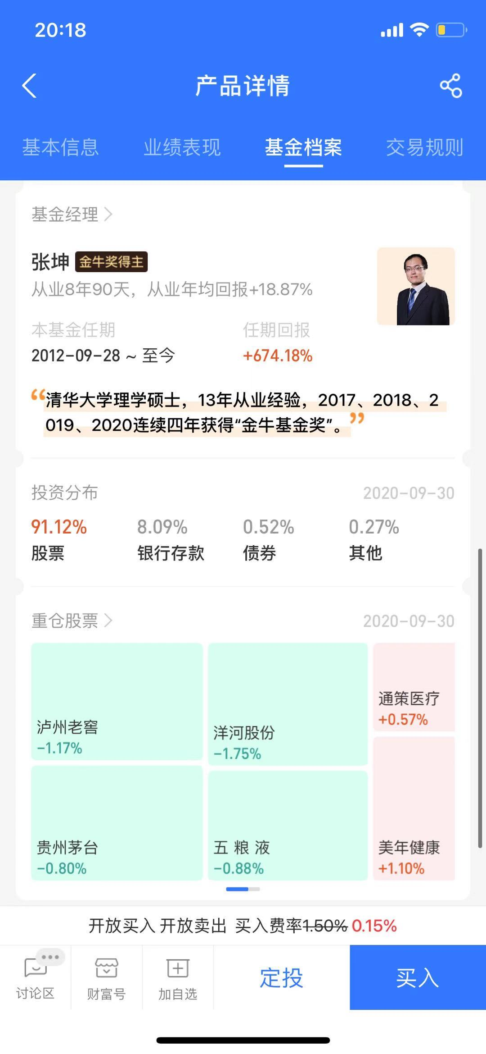

 |  |  |  |  | 白酒 | 泸州老窖 | 洋河股份 | 贵州茅台 | 五粮液
 |  |  |  |  | 医疗 | 通策医疗 | 美年健康

2018 | 7 | 17 | 6
2019 | 7 | 14 | 3
2020 | 6 | 20 | 13

